詳細クラス図
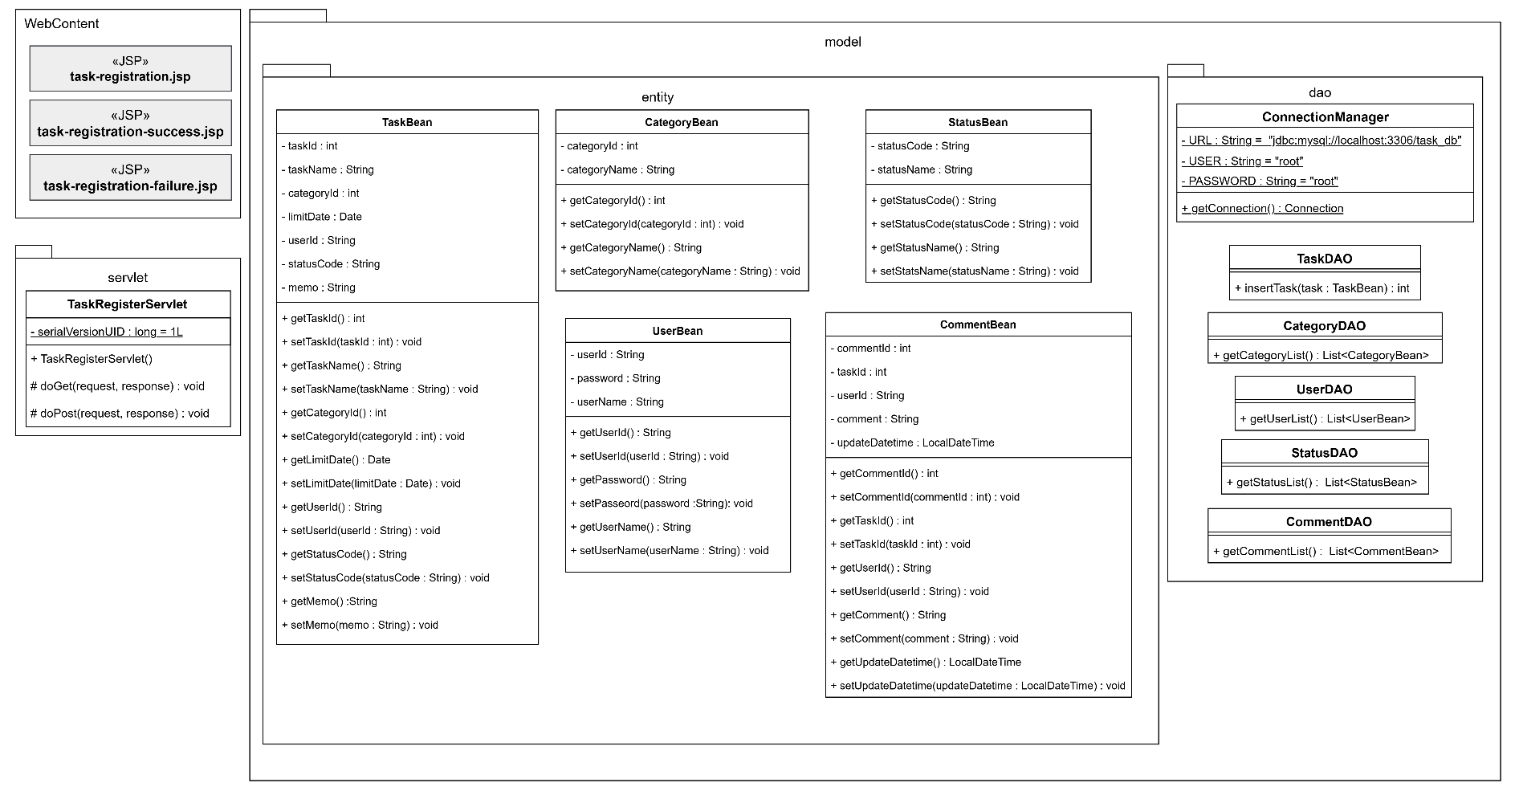
詳細クラス図 | システム名 | グループ名 | 作成日 | 担当 | 承認印
 | TaskManager62 | 62期 | 2026-04-10 | 吉澤

画面設計書
画面設計書 | システム名 |  | グループ名 |  | 作成日 | 担当 | 承認印
 | TaskManager62 |  | 62期 |  | 2026-04-10 | 吉澤

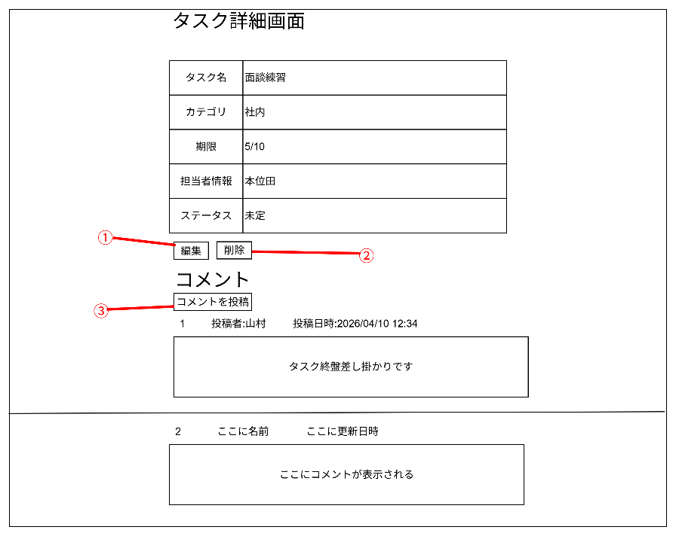
画面名称 | タスク詳細画面
画面レイアウト

フォーム定義
action | task-alter-servlet |  |  |  |  | method | POST
識別ID | ラベル | type | name | value | 備考
① | 編集 | submit |  | 編集 | ログインユーザーと担当者が一致していた場合表示する

フォーム定義
action | task-delete-confirm.jsp |  |  |  |  | method | POST
識別ID | ラベル | type | name | value | 備考
② | 削除 | submit |  | 削除 | ログインユーザーと担当者が一致していた場合表示する

フォーム定義
action | comment-delete-servlet |  |  |  |  | method | POST
識別ID | ラベル | type | name | value | 備考
③ | コメントID |  |  | (コメントのID) | ログインユーザーと投稿者が一致していた場合表示する

フォーム定義
action | comment-post-form.jsp |  |  |  |  | method | POST
識別ID | ラベル | type | name | value | 備考
④ | コメントを投稿 | submit |  | コメントを投稿 | 誰でも投稿可能

